상품제안서
칼라 고속 무선 충전 마우스패드(대) | 상품코드: S00150

 |  |  |  |  |  |  | 02-713-8555 | www.synergygift.co.kr
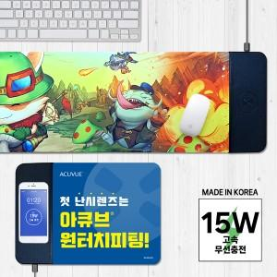

【상세/제작정보】

【인쇄/포장옵션】 | 풀칼라 / 포장지포장

【공급단가】 | 수량 | 30~ | 100~ | 300~ | 1,000~ | 3,000~
*VAT별도 | 단가 | 18,200원 | 15,990원 | 14,620원 | 13,680원 | 13,440원

【상품 URL】 | https://www.synergygift.co.kr:443/src/goods_detail.php?gdno=4656

